Remark
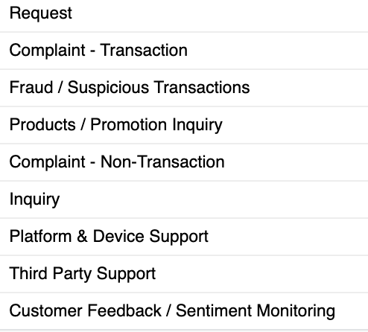
No | Question
1 | Is Cust ID equivalent to CIF? | Category CHM
2 | Picklist Category needs to be mapped with Picklist Category in CHM, attached
3 | Is Subcategory the call type?
4 | Can agent id be provided? Does it contain PN + NIK?
5 | Is sentiment obtained / evaluated from Customer response, not from the agent? Are they all 0?
6 | Make sure there are no duplicates of CWC ID with Omni 5 and Omni 4 data

